Sheet1
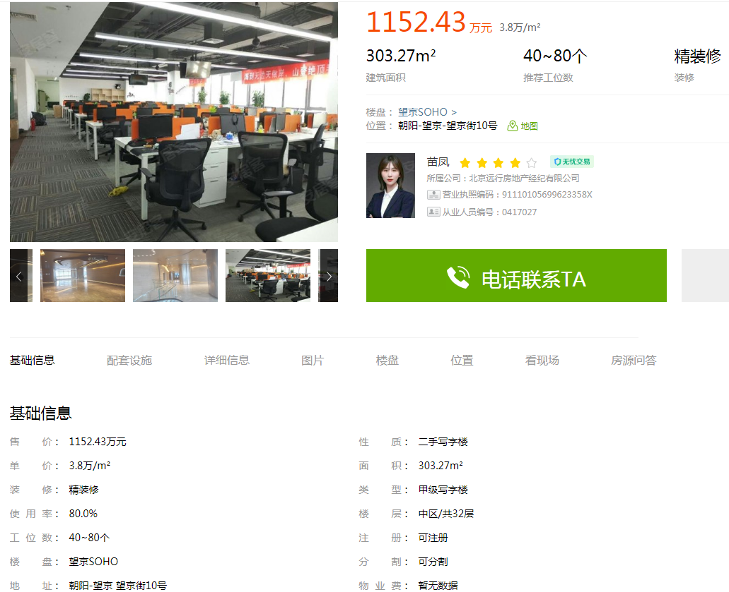

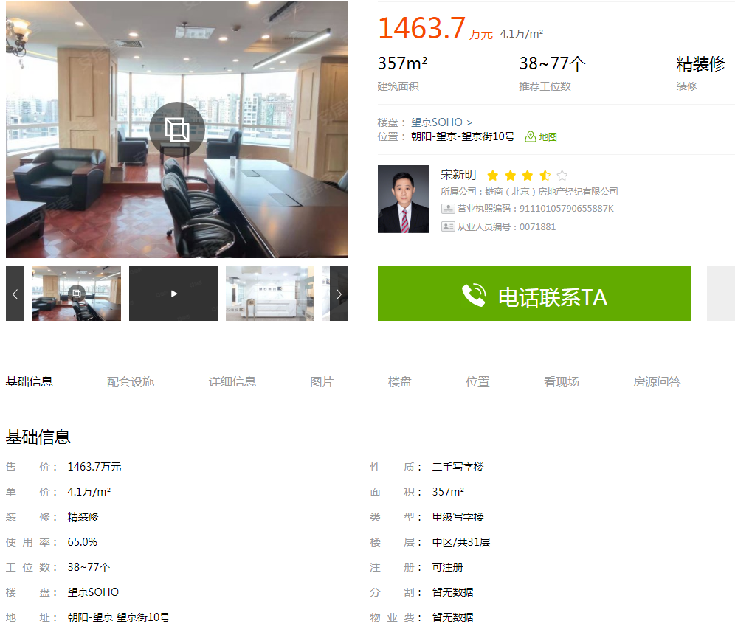

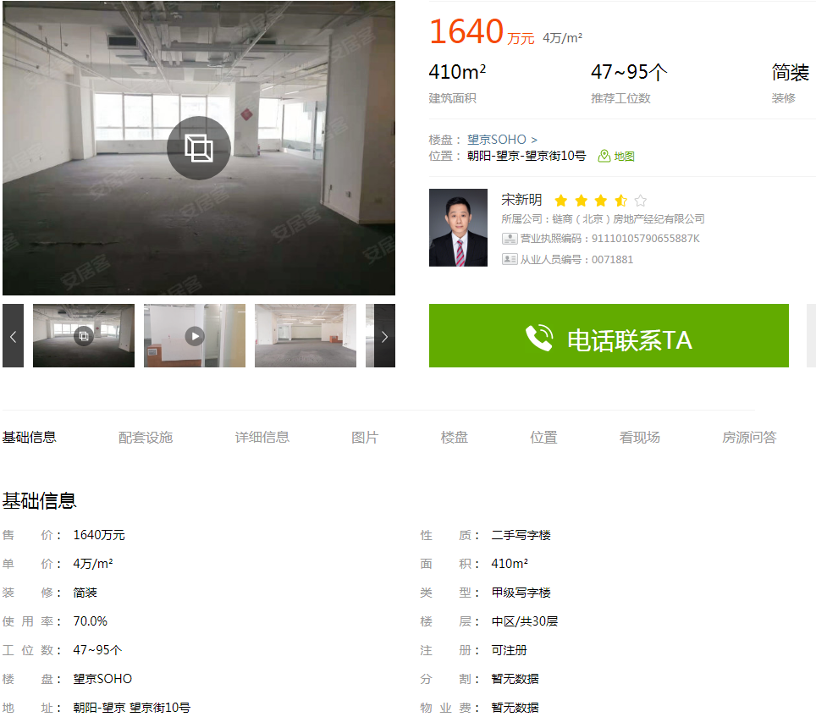

望京soho | 303.27 | 38000 | 中区
望京soho | 357 | 41000 | 中区
望京soho | 410 | 40000 | 中区

